信用交易
融资融券市场交易数据统计(2023-09-05)

标的证券 | 融资融券余额（亿元） | 融资余额（亿元） | 融券余额（亿元） | 融资买入额（亿元） | 融资融券规模变化（亿元） | 融资余额增幅(‰) | 融券余额增幅(%)
统计数据 | 15,715.87 | 14,779.29 | 934.24 | 553.04 | 11.13 | 1.24 | -0.77
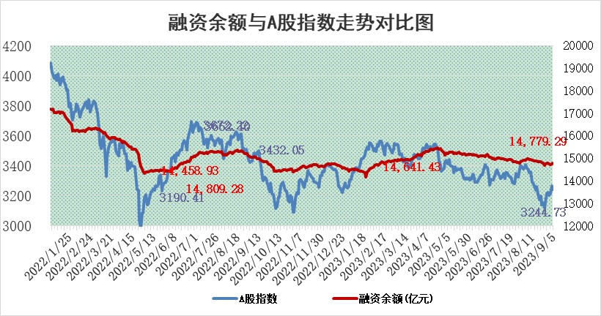

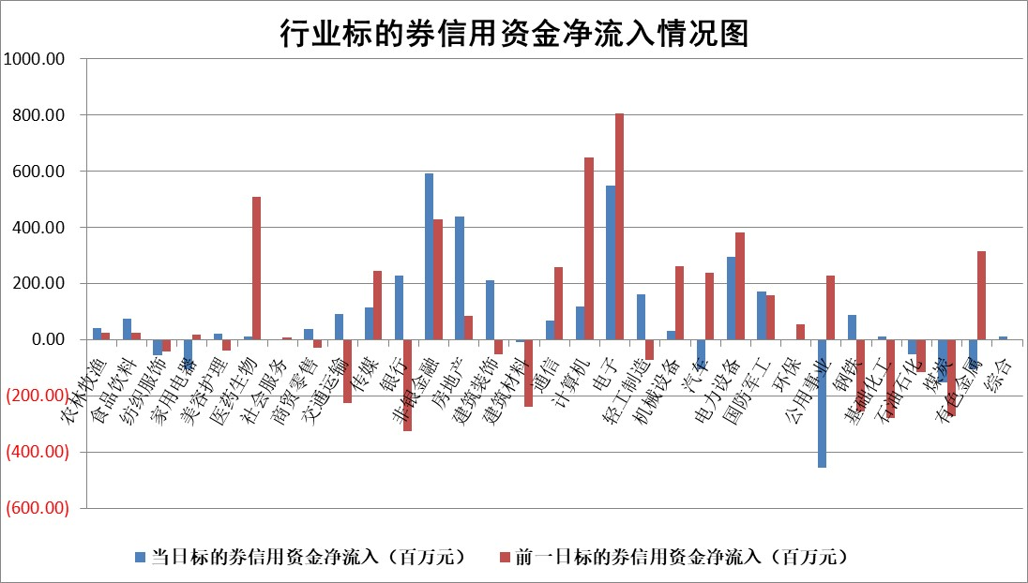

 |  |  |  |  |  |  |  | 2

标的基金代码 | 标的基金简称 | 融资余额/市值(%) | 融资余额增幅(%) | 融资买入额/成交金额(%) | （融资余额净增额-融券余额净增额）/市值(‱) | 融券余额降幅(%) | ABS[（融资余额净增额-融券余额净增额）/市值净增额-1](%)
159902 | 华夏中小板ETF | 0.00 | 0.00 | 0.00 | 0.00 | 0.00 | 100.00
159915 | 易方达创业板ETF | 2.28 | -8.69 | 1498.70 | -21.17 | 8.46 | 56.46
159919 | 嘉实沪深300ETF | 3.46 | -0.13 | 3.88 | -1.78 | -31.19 | 97.18
159920 | 华夏恒生ETF | 65.95 | 0.03 | 6.53 | 2.14 | 1.33 | 101.59
159922 | 嘉实中证500ETF | 0.67 | -0.08 | 7.38 | -2.74 | -1.51 | 95.67
159925 | 南方沪深300ETF | 0.04 | -26.92 | 1.41 | -1.60 | 0.00 | 97.96
159928 | 消费ETF | 0.94 | 1.41 | 8.85 | 3.30 | 14.79 | 103.50
159934 | 易方达黄金ETF | 293.59 | 0.02 | 9.76 | 6.42 | 0.00 | 42.68
159939 | 全指信息技术ETF | 0.75 | -2.46 | 28.70 | -1.23 | 5.58 | 97.73
159940 | 全指金融地产ETF | 0.12 | -4.27 | 0.06 | -0.52 | 0.00 | 99.64
159995 | 半导体芯片ETF | 2.58 | 0.15 | 143.77 | 0.37 | -0.08 | 101.25
159997 | 天弘中证电子ETF | 1.61 | -0.07 | 1.61 | 0.01 | 0.63 | 100.01
159998 | 天弘中证计算机主题ETF | 0.57 | 7.19 | 0.13 | 4.38 | 1.11 | 103.22
510050 | 华夏上证50ETF | 8.74 | -0.02 | 148.65 | 4.74 | 33.12 | 116.35
510180 | 华安上证180ETF | 0.47 | 0.34 | 1.30 | 0.11 | -11.59 | 100.16
510880 | 华泰柏瑞红利ETF | 0.33 | 6.17 | 3.36 | 1.92 | 0.43 | 101.98
510900 | 易方达恒生H股ETF | 87.96 | 0.07 | 5.29 | 6.14 | 0.00 | 104.61
511010 | 5年期国债ETF | 9.60 | 0.00 | 0.08 | 0.02 | 0.00 | 99.77
511380 | 可转债及可交换债券ETF | 4.84 | -1.09 | 2.39 | -5.31 | 0.00 | 102.83
512000 | 全指证券ETF | 7.35 | 0.62 | 35.93 | 5.64 | 2.07 | 108.64
512010 | 沪深300医药卫生ETF | 4.58 | 0.10 | 66.70 | -0.10 | -3.98 | 99.66
512070 | 沪深300非银ETF | 2.12 | 0.00 | 232.64 | 0.24 | 2.06 | 100.20
512400 | 南方中证申万有色金属ETF | 1.26 | 6.86 | 0.62 | 3.80 | -27.19 | 167.14
512580 | 广发中证环保产业ETF | 1.18 | 0.52 | 0.08 | 0.56 | -0.81 | 99.38
512660 | 国泰中证军工ETF | 3.17 | -3.35 | 17.23 | -9.50 | 5.20 | 87.84
512800 | 华宝中证银行ETF | 15.65 | 0.11 | 1.38 | 4.89 | 5.93 | 105.50
512980 | 广发中证传媒ETF | 1.03 | -9.98 | 292.48 | -10.68 | 4.31 | 95.90
515030 | 华夏中证新能源汽车ETF | 2.25 | -2.31 | 10.23 | -4.63 | 2.30 | 94.71
515050 | 华夏中证5G通信主题ETF | 1.23 | 1.06 | 7.03 | 1.91 | 7.92 | 102.35
515070 | 华夏中证人工智能ETF | 2.76 | -0.83 | 1.60 | -2.16 | 1.35 | 98.15
标的股票比较指标 |  | 融资余额/流通A股市值(%) | 融资余额增幅(%) | 融资买入额/成交金额(%) | （融资余额净增额-融券余额净增额）/流通A股市值(‱) | 融券余额降幅(%) | ABS[（融资余额净增额-融券余额净增额）/流通A股市值净增额-1](%)
前十名标的个股 |  | 美好置业 | 凯旺科技 | 金迪克 | 江波龙 | 中原传媒 | 盟升电子
 |  | 中天金融 | 三湘印象 | 农业银行 | 中富电路 | 榕基软件 | 富信科技
 |  | 庞大集团 | 东田微 | 钜泉科技 | 嘉戎技术 | 远达环保 | 永兴材料
 |  | 泽达易盛 | 威腾电气 | 河钢股份 | 德邦科技 | 皖仪科技 | 邵阳液压
 |  | 蓝光发展 | 广立微 | 岳阳林纸 | 鸿日达 | 和达科技 | 国科微
 |  | 仁东控股 | 晋控电力 | 中国铁物 | 凯旺科技 | 卓锦股份 | 中复神鹰
 |  | 大立科技 | 建投能源 | 路德环境 | 三湘印象 | 平潭发展 | 泰晶科技
 |  | 全柴动力 | 鸿日达 | 中远海发 | 钜泉科技 | 安必平 | 优利德
 |  | 莱茵生物 | 通灵股份 | 云天化 | 东田微 | 鸿利智汇 | 大宏立
 |  | 万得凯 | 芯碁微装 | 冠农股份 | 英诺激光 | 芯碁微装 | 涪陵电力
后十名标的个股 |  | 天沃科技 | 太平鸟 | 仁度生物 | 强瑞技术 | 汇创达 | 国光电气
 |  | 金圆股份 | 强瑞技术 | 天沃科技 | 纽泰格 | 恒信东方 | 通化金马
 |  | 哈工智能 | 襄阳轴承 | 金圆股份 | 磁谷科技 | 北路智控 | 汉宇集团
 |  | 正邦科技 | 浙江世宝 | 哈工智能 | 步科股份 | 力生制药 | 和林微纳
 |  | 宋都股份 | 嘉益股份 | 正邦科技 | 襄阳轴承 | 普蕊斯 | 瑞晟智能
 |  | 华铁股份 | 恒润股份 | 宋都股份 | 太平鸟 | 苏州科达 | 必易微
 |  | 阳光城 | 步科股份 | 华铁股份 | 容百科技 | 铭普光磁 | 科顺股份 | ;
 |  | 紫鑫药业 | 伊之密 | 阳光城 | 中兰环保 | 浙江众成 | 天和防务
 |  | 中国中期 | 瑞晟智能 | 紫鑫药业 | 拓维信息 | 帝尔激光 | 金迪克
 |  | 慧辰股份 | 纽泰格 | 中国中期 | 中英科技 | 强力新材 | 南亚新材
说明：1.以上普通交易数据和信用交易数据皆以交易日收盘后数据为基准；2.上述标的证券总数据只计算标的证券市场总数据，不包括从标的证券中调出去标的证券数据，所以与交易所公布的总值略有不同； 3.上述行业采用申万一级行业分类；4.以上标的基金和标的个股中比较的6个指标值中：前5个（从左至右）为正向指标，值越大排名越靠前；第6个为逆向指标，值越小，排名越靠前；5.第6个指标中ABS[]表示求绝对值，其主要用于考量信用资金相对净流入对股价相对净变化的贡献程度；6.数据来源：wind，交易所。

 | 证券代码 | 新增融资余额 | 融资买入额 | 融资买入增幅前10
远大智能 | 002689 | 28175353 | 42268582 | 199%
亚太股份 | 002284 | 21555247 | 34242865 | 82%
赛诺医疗 | 688108 | 72122899 | 101076547 | 78%
湖南发展 | 000722 | 66023557 | 137112987 | 75%
柘中股份 | 002346 | 14584119 | 36845980 | 58%
国城矿业 | 000688 | 24683149 | 48240585 | 54%
兆新股份 | 002256 | 1985058 | 4066269 | 52%
凯美特气 | 002549 | 33806472 | 61340055 | 52%
华昌达 | 300278 | 13474542 | 19303225 | 48%
新华联 | 000620 | 27311937 | 39201759 | 43%

 | 证券代码 | 新增融资余额 | 融资买入额 | 融资买入增幅前10
兔宝宝 | 002043 | 73310337 | 89923983 | 334%
捷昌驱动 | 603583 | 26026415 | 31686727 | 262%
湘财股份 | 600095 | 94196837 | 132280449 | 252%
中谷物流 | 603565 | 49103883 | 60098371 | 234%
中青宝 | 300052 | 24215352 | 31377809 | 98%
顾家家居 | 603816 | 138518545 | 188424210 | 78%
喜临门 | 603008 | 31503289 | 48351944 | 77%
财信发展 | 000838 | 10831830 | 17666790 | 74%
苏州银行 | 002966 | 10578096 | 19143736 | 72%
金诚信 | 603979 | 23858538 | 36098133 | 60%

